Cenário - Pesquisar Cliente
Projeto: | Resenha
Grupo | Grupo 9
Analista: | Gabriel Ferraz e Vinicius Oliveira
Data : | 2021-11-16
Versão: | 00.00.001

Caso de Teste: | Testar a aplicação de agendamentos do Resenha

Pré-Requisitos: | <Neste espaço você deve listar tudo aquilo que precisa ser preparado antes de começar a testar. Ex: Start no serviço>
Acessar a URL da aplicação Resenha.

 |  |  |  |  | Coluna opcional | Essas são apenas colunas de controle |  | Deve ter OU Print ou Log de Evidência
Id do TC | Cenário | Condição/Iteração com sistema | Massa de Teste | Esperado / Valor esperado | Print Screen da Tela Esperada | Status – Desenvolvimento | Status – Qualidade | PrintScreen Evidência | URL do Log de Evidência
Id1 | Testar cadastro/formulario | No cadastro tem que ter nome e sobrenome, tem que ser um e-mail com @, o cpf é obrigatorio. | Teste de formulario do cadastro: Se o cliente não preencher algum campo ou não preencher o e-mail com @ o formulario emitirá um erro | Mensagem de erro de e-mail inválido / Cadastro concluido com sucesso |  | NOK | BUG. Não apareceu a mensagem. O sistema deixou consultar. | N/A | \\logserver\Demanda\A-416\LogId1.LOG
Id2 | Testar cadastro/senha | Na senha tem que ter no minimo 6 caracteres. | Teste de senha: abaixo de 6 caracteres mensagem de erro Teste de senha:igual ou acima de 6 caracteres o cadastro vai ser feito com sucesso. | Mensagem de erro de senha inválida / Cadastro concluido com sucesso |  | NOK | BUG. Não apareceu a mensagem. O sistema deixou consultar.
Id3 | Testar login | Login sem um email com @ vai dar erro. Senha ter no minimo 6 caracteres | Código do Cliente: resenha@bandtec.com.br Senha: +6 caractecteres. | O sistema deve apresentar se o email esta cadastrado com sucesso, e se a senha tem os 6 caracteres minino que deve ter. |  | NOK |  | N/A | N/A
Id4 | Testar pagina inicial da aplicação de agendamento | Logar no sistema, clicar na opção de centro esportivo e verificar as quadras disponiveis | Teste de selecionar o centro esportivo e verificar se aparece todas as quadras esportivas. | Deve aparecer todos os centros esportivos cadastrados e as quadras disponiveis | 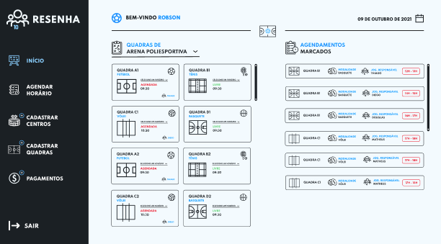 | NOK |  | N/A | \\logserver\Demanda\A-416\LogId3.LOG
Id5 | Testar pagina da aplicação Agendar horario | Selecionar um centro esportivo, selecionar um tipo de quadra esportiva | Teste de massa: aparecer centros esportivos, todos os tipos de quadras e horarios disponiveis | O sistema deve apresentar os centros disponiveis cadastrados, e os tipos de quadras com os horarios disponiveis |  | Não Ok. O componente utilizado não permite a limitação, mas o sistema está com aviso correto e não deixa salvar. | DEFEITO.Ok com ressalvas. | N/A | \\logserver\Demanda\A-416\LogId4.LOG
Id6 | Pesquisar Cliente | Logar no sistema, clicar na opção de busca do cliente no menu principal, digitar o NOME do cliente. | Nome do Cliente: M | O sistema não deve permitir a busca e deve avisar o cliente da necessidade do preenchimento de pelos 5 caracteres (letras). |  | OK | OK | N/A | \\logserver\Demanda\A-416\LogId5.LOG
Id7 | Pesquisar Cliente | Logar no sistema, clicar na opção de busca do cliente no menu principal, digitar o NOME do cliente. | Nome do Cliente: SENHOR DO ESPAÇO | O sistema deve emitir um aviso de cliente não encontrado na base. |  | OK | BUG. Não apareceram os dados do endereço. | N/A | \\logserver\Demanda\A-416\LogId6.LOG
Id8 | Pesquisar Cliente | Logar no sistema, clicar na opção de busca do cliente no menu principal, digitar o NOME do cliente. | Nome do Cliente: SENHOR DAS ESTRELAS | O sistema deve apresentar os dados do cliente: "SENHOR DAS ESTRELAS" |  | OK | OK | \\logserver\Demanda\A-416\TelaId7 | \\logserver\Demanda\A-416\LogId7.LOG

Tester: | <Nome do analista que testou>
Data de homologação: | 2021-05-24

